Sheet1
 |  |  |  |  |  | NG.CÔNG | LƯƠNG
 |  |  |  |  |  | 22
 |  |  |  |  |  | 22
 |  |  |  |  |  | 23
 |  |  |  |  |  | 23
 |  |  |  |  |  | 23
 |  |  |  |  |  | 24
 |  |  |  |  |  | 24
 |  |  |  |  |  | 25
 |  |  |  |  |  | 25

 |  | 1/ Định dạng ngày công sao cho ngày càng nhỏ màu càng đỏ, ngày càng lớn màu càng xanh da trời.

 |  | 2/ Định dạng lương chỉ cho phép nhập tối thiểu 9 kí tự, nếu sai thì hiện thông báo lỗi.
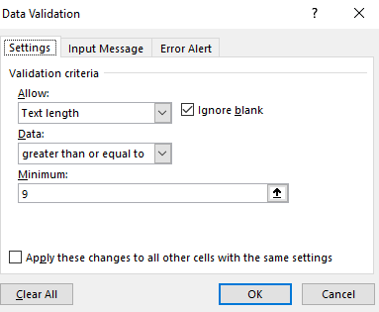

BẢNG LƯƠNG THÁNG 2/2012
STT | HỌ | Ngày sinh | TÊN | PHÁI | ĐƠN VỊ | CV | NG.CÔNG | LƯƠNG
1 | VÕ TẤN | 34547 | THÀNH | NAM | PKD | PGD | 22
2 | TRỊNH MINH | 34548 | TuẤN | NAM | PKD | NV | 24
3 | LÂM | 34549 | NGUYỄN | NAM | PKD | TP | 23
4 | NGUYỄN MINH | 34550 | TÂM | NAM | PGD | GD | 25
5 | MAI VĂN | 34551 | LÂN | NAM | PTV | PP | 23
6 | LÊ VĂN | 34552 | HỰU | NAM | PTV | TP | 22
7 | TRẦN THỊ | 34553 | LUYẾN | NỮ | PKD | PP | 24
8 | LÊ NGUYỄN CẨM | 34554 | TUÚ | NỮ | PKD | NV | 25
9 | HuỲNH THỊ | 34555 | HẰNG | NỮ | PKD | TTR | 23

